关系图
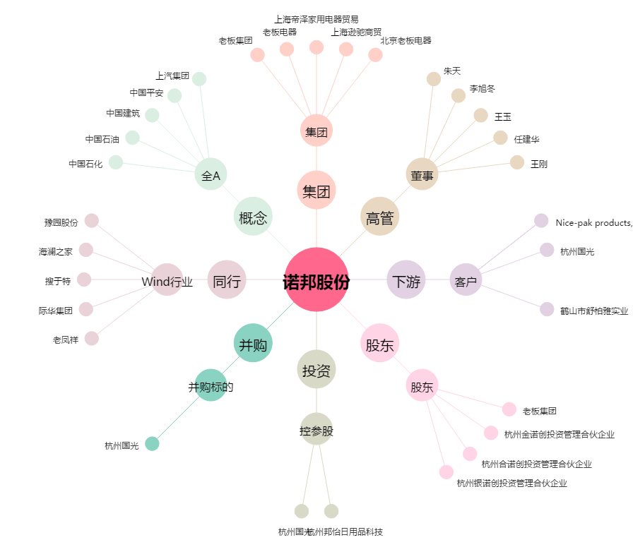
诺邦股份[603238.SH] - 关系概览图

